USUARIOS
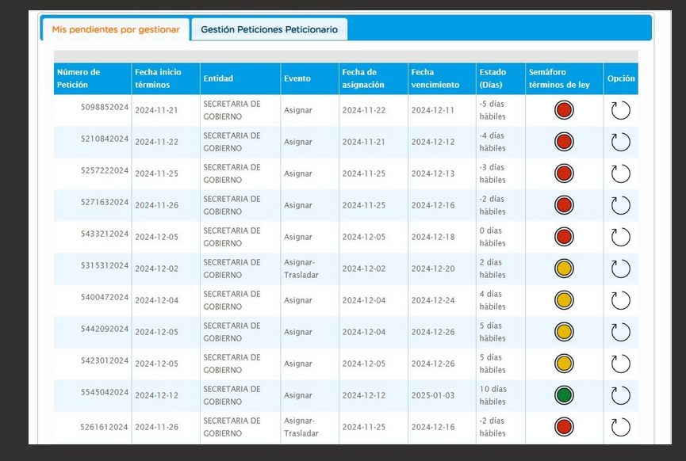
Etiquetas de fila | Cuenta de NÚMERO RADICADO
Pendiente en terminos | 11
Area de Gestion de Desarrollo Local Chapinero | 10
DIANA GARCERA BENITEZ | 8
20244603832552 | 1
20244603832672 | 1
20244603840932 | 1
20244603863512 | 1
20244603872862 | 1
20244603890682 | 1
20244603908512 | 1
20244603909552 | 1
NESTOR RAMOS SANCHEZ | 1
20244603837572 | 1
SILVANA SARRALDE MENESES | 1
20244603912222 | 1
Area de Gestion Policiva Juridica Chapinero | 1
MARTHA RUBY ZARATE AVELLANEDA | 1
20244603797732 | 1
Pendiente vencidos | 1
Despacho - ALCALDIA LOCAL DE CHAPINERO | 1
NICOLAS CARVAJAL BELTRAN | 1
20244603694232 | 1
Total general | 12

 |  | 20

 |  | 19

TIPO DE PENDIENTE
AÑO 2024 DERECHOS DE PETICIÓN
Años (FECHA INGRESO BASE) | 2024

Etiquetas de fila | Cuenta de NÚMERO RADICADO
Gestionado | 333
Pendiente en terminos | 11
Pendiente vencidos | 1
Total general | 345

POR AREA
TOTAL POR AREA Y POR TIPO DE PENDIENTE
Años (FECHA INICIO TÉRMINOS) | 2024

Etiquetas de fila | Cuenta de NÚMERO RADICADO
Gestionado | 311
Area de Gestion de Desarrollo Local Chapinero | 211
Area de Gestion Policiva Inspecciones Chapinero | 13
Area de Gestion Policiva Juridica Chapinero | 76
Despacho - ALCALDIA LOCAL DE CHAPINERO | 11
Pendiente en terminos | 15
Area de Gestion de Desarrollo Local Chapinero | 14
Area de Gestion Policiva Juridica Chapinero | 1
pendiente vencidos | 1
Despacho - ALCALDIA LOCAL DE CHAPINERO | 1
Total general | 327

